关系图
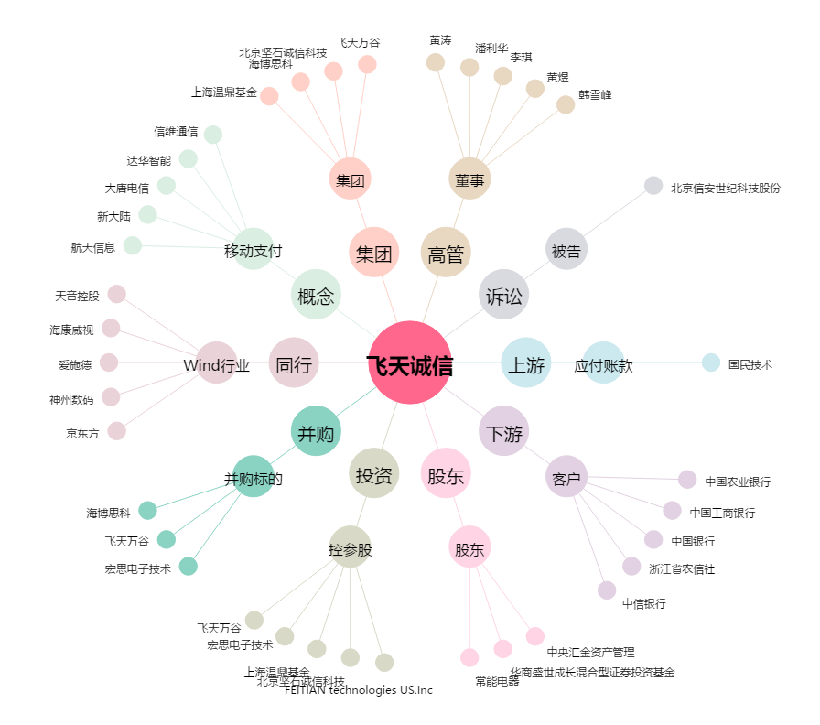
飞天诚信[300386.SZ] - 关系概览图

